EQUIPAMENTOS
Custo com equipamento diversos
Quant. | Descrição | cotação | Valor residual % | Valor Residual | Valor a depreciar por ano | Vida útil (anos) | Valor a depreciar mês
1 | Unidade de refrigeração exclusiva de vacinas, antígenos, medicamentos de uso veterinário e outros materiais biológicos. | R$ 8,790.29 | 10 | R$ 879.03 | R$ 791.13 | 10 | R$ 65.93
1 | Mesa impermeável para atendimento. | R$ 955.35 | 20 | R$ 191.07 | R$ 50.95 | 15 | R$ 4.25
1 | Pia de higienização | R$ 1,014.05 | 20 | R$ 202.81 | R$ 54.08 | 15 | R$ 4.51
1 | Armário próprio para equipamentos e medicamentos | R$ 799.25 | 10 | R$ 79.93 | R$ 71.93 | 10 | R$ 5.99
1 | Balança para pesagem dos animais | R$ 540.41 | 20 | R$ 108.08 | R$ 28.82 | 15 | R$ 2.40
 |  |  |  |  |  | total/mês | R$ 83.08

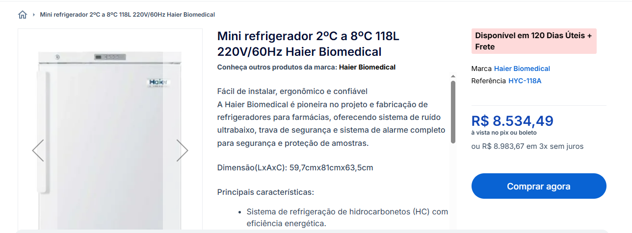

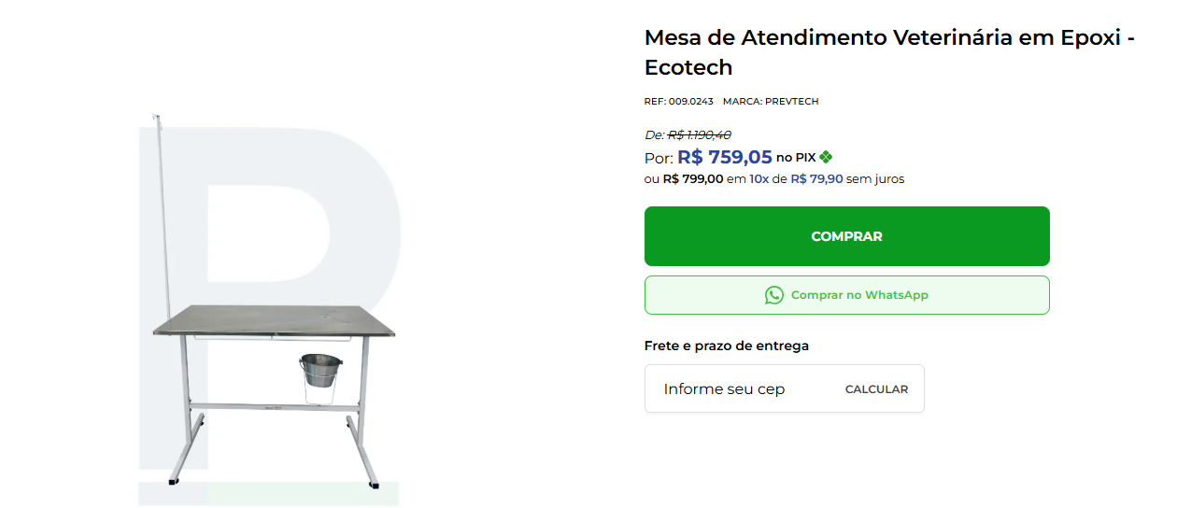

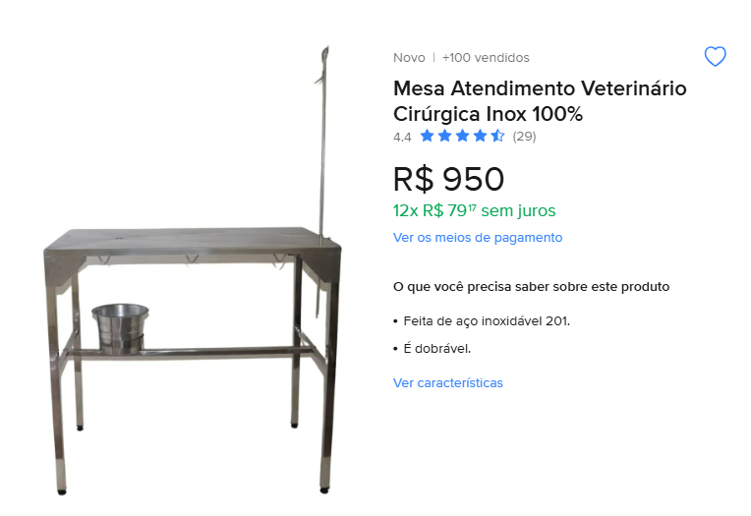

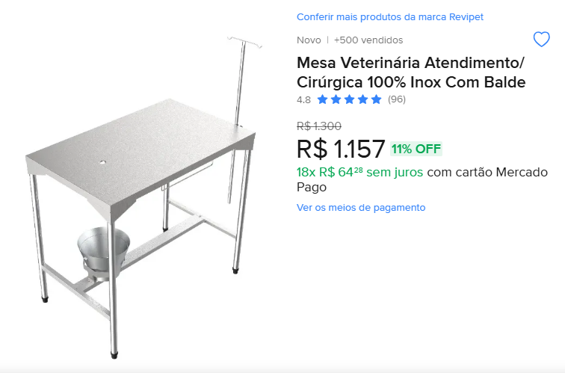

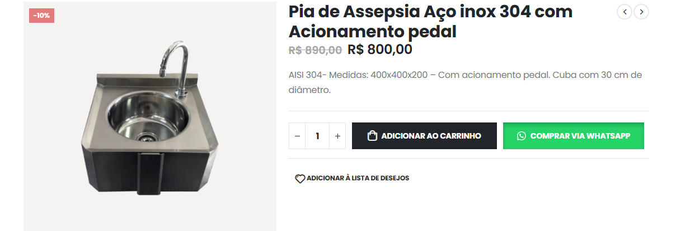

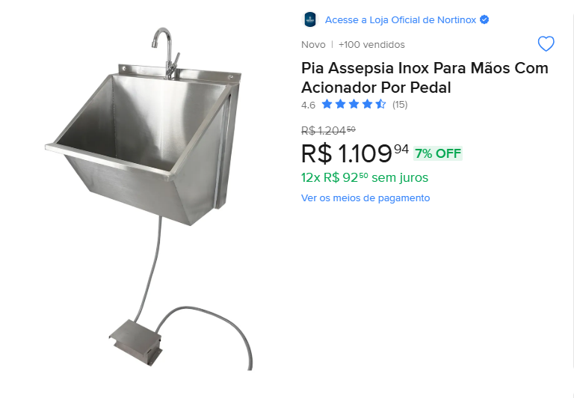

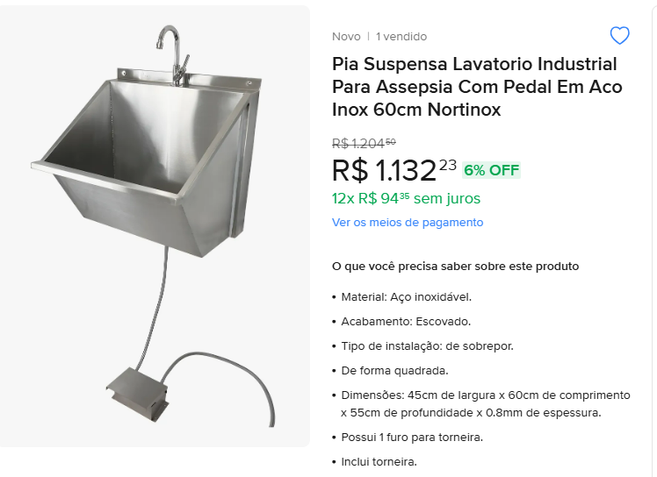

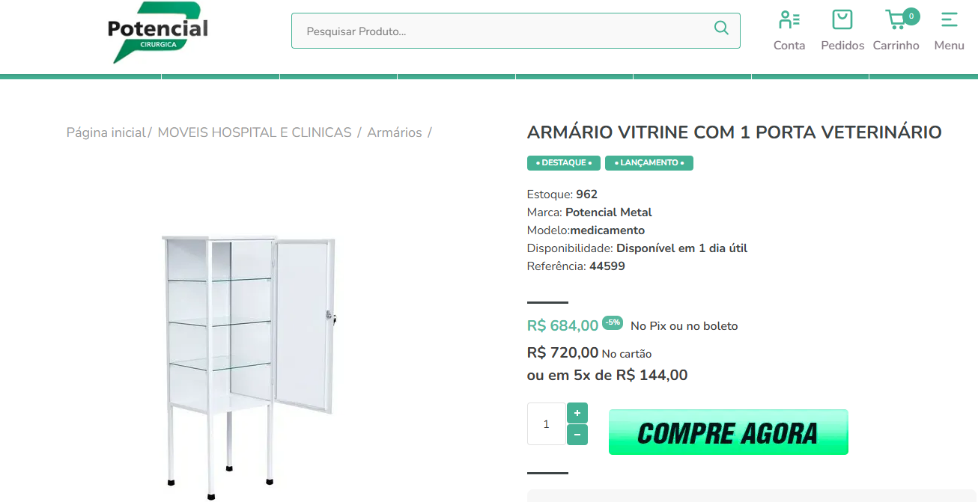

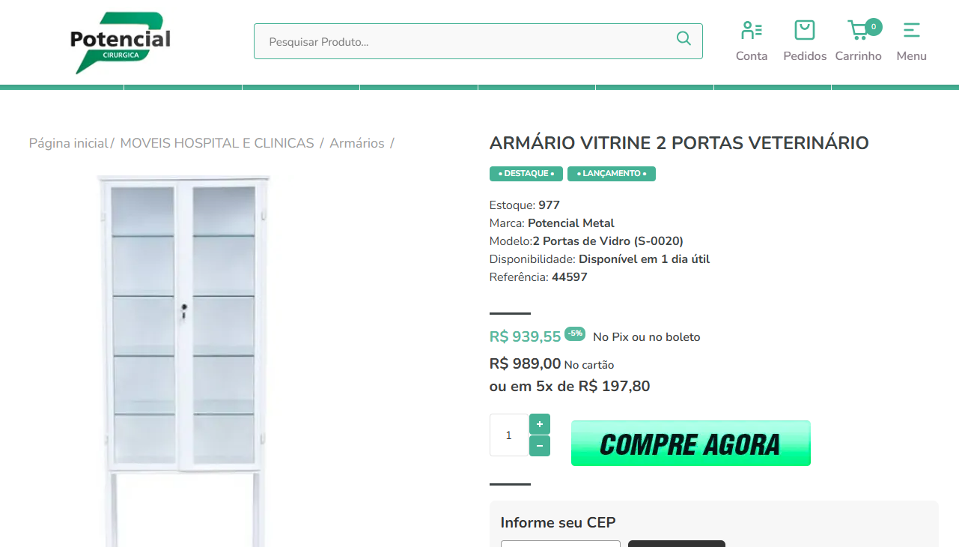

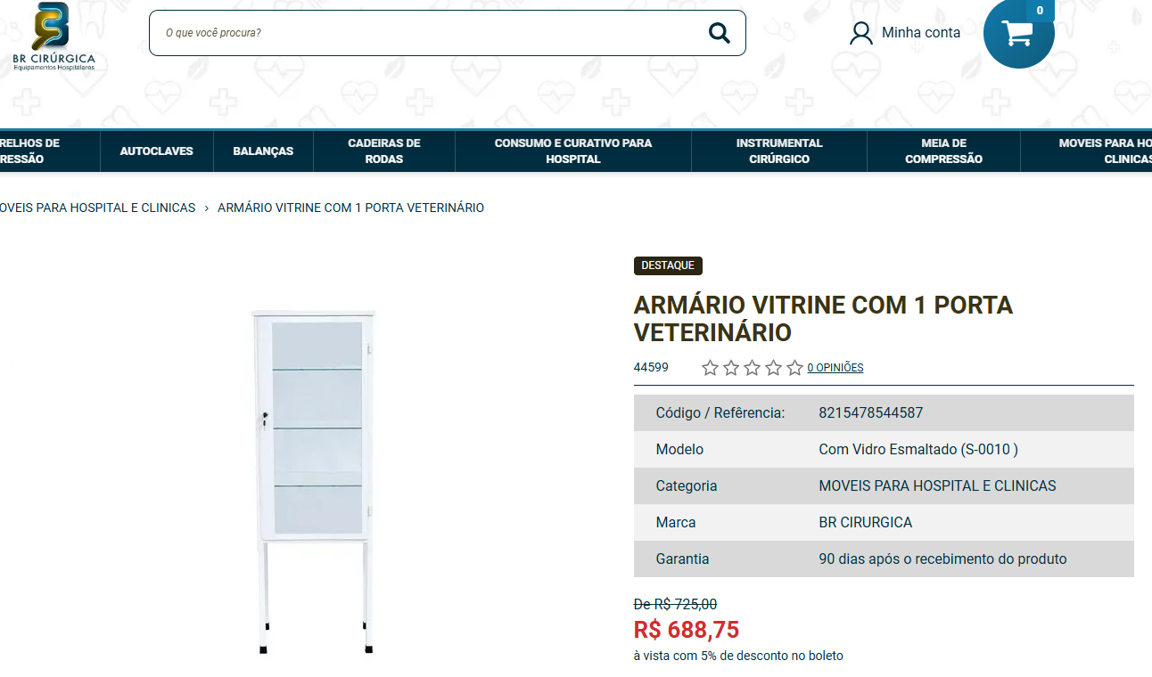

 |  |  |  |  |  |  |  | 720

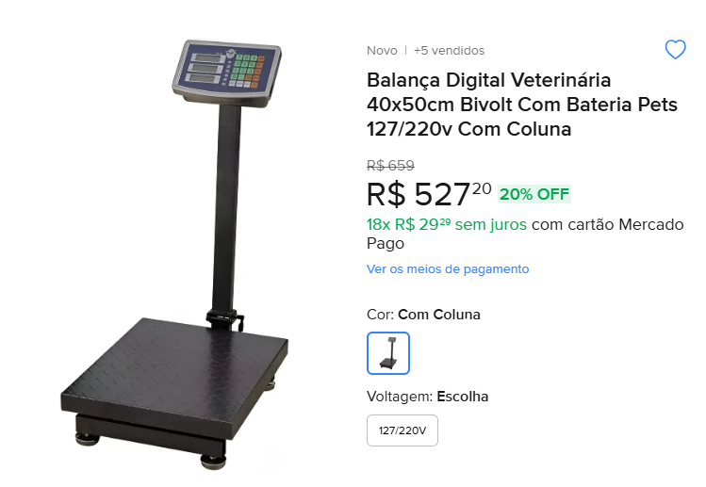

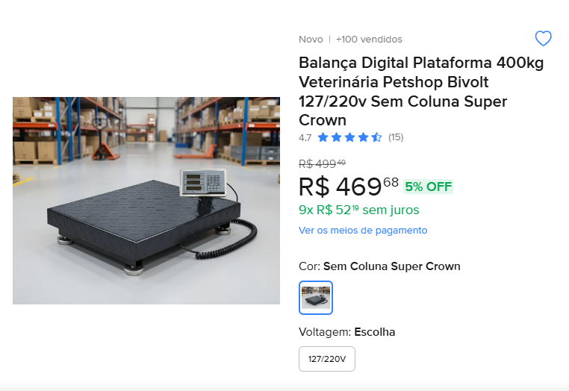

LIMPEZA
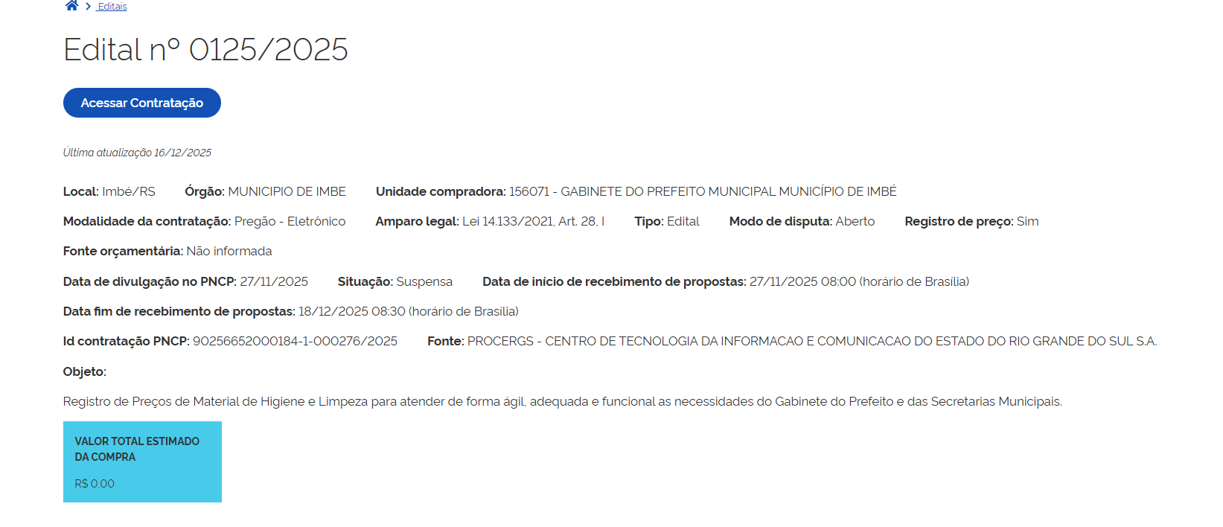
ITENS DE LIMPEZA
Descrição | Quantidade estimada/mês | Valor edital 125/2025 | Valor edital 46/2025 | Valor edital PE 10/2025 | Valor edital 31/2025 | Valor unitário médio | Total
ÁGUA SANITÁRIA, EMBALAGEM DE 05 LITROS | 4 | R$ 9.01 | R$ 10.30 | R$ 7.05 | R$ 8.17 | R$ 8.63 | 34.53
ÁLCOOL ETÍLICO HIDRATADO, 70%. FRASCO 1 LITRO | 4 | R$ 6.12 | R$ 8.60 | R$ 11.42 | R$ 5.86 | R$ 8.00 | 32.00
ÁLCOOL ETÍLICO HIDRATADO, 92,8° INPM. FRASCO 1 LITRO | 4 | R$ 7.67 | R$ 8.45 |  |  | R$ 8.06 | 32.24
ÁLCOOL GEL ANTISSÉPTICO. COMPOSIÇÃO: ÁLCOOL ETÍLICO 70%. FRASCO COM BICO DOSADOR TIPO PUMP. EMBALAGEM 500ML | 4 | R$ 7.21 | R$ 7.90 | R$ 2.40 | R$ 3.88 | R$ 5.35 | 21.39
DESINFETANTE CONCENTRADO, EMBALAGEM 05 LITROS | 4 | R$ 6.80 | R$ 10.87 | R$ 9.27 | R$ 12.95 | R$ 9.97 | 39.89
DESINFETANTE HOSPITALAR COM QUATERNÁRIO DE AMÔNIA, FRASCO DE 5 LITROS | 4 | R$ 72.66 | R$ 74.88 |  |  | R$ 73.77 | 295.08
DETERGENTE LÍQUIDO, NEUTRO, CONCENTRADO, EMBALAGEM 500ML | 4 | R$ 2.04 |  | R$ 2.40 | R$ 1.97 | R$ 2.14 | 8.55
ESPONJA DUPLA FACE (LADO VERDE: ÁSPERA PARA LIMPEZA PESADA. LADO AMARELO: MACIA), AÇÃO BACTERICIDA E GERMICIDA. DIMENSÕES APROXIMADAS: 110MM X 75MM X 20MM. | 4 | R$ 0.67 | R$ 0.90 | R$ 0.53 | R$ 1.25 | R$ 0.84 | 3.35
ESPONJA DE LÃ DE AÇO. EMBALAGEM COM 08 UNIDADES | 4 | R$ 2.07 |  | R$ 2.02 | R$ 2.55 | R$ 2.21 | 8.85
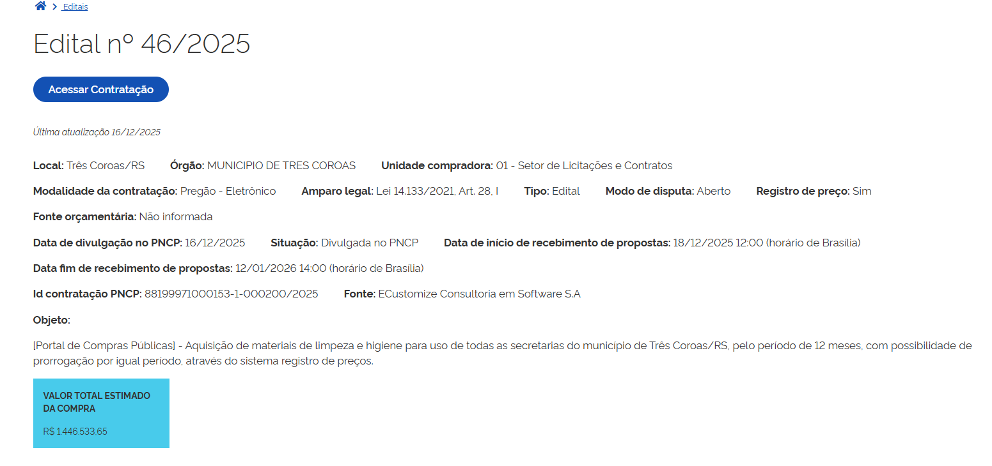
ESFREGÃO DE AÇO. PACOTE TRANSPARENTE PLÁSTICO COM 02 UNIDADES | 4 | R$ 2.18 |  | R$ 1.49 | R$ 1.99 | R$ 1.89 | 7.55
FLANELA 100% ALGODÃO. | 4 | R$ 1.42 | R$ 3.65 | R$ 1.96 |  | R$ 2.34 | 9.37
HIPOCLORITO CONCENTRADO LÍQUIDO: BOMBONA DE 5 LITROS | 4 | R$ 20.87 |  | R$ 17.30 | R$ 19.81 | R$ 19.33 | 77.31
PAPEL HIGIÊNICO BRANCO, NEUTRO, FOLHA DUPLA, 100% CELULOSE VIRGEM, GOFRADO E FIRME, PICOTADO. PACOTE COM 04 ROLOS | 4 | R$ 3.52 |  | R$ 8.75 |  | R$ 6.14 | 24.54
PAPEL TOALHA INTERFOLHADO, BRANCO, 02 DOBRAS, 100% CELULOSE VIRGEM. MEDIDAS APROXIMADAS: 20 CM X 21 CM. PACOTE COM 1.000 FOLHAS | 4 | R$ 10.79 | R$ 18.60 | R$ 13.55 | R$ 11.38 | R$ 13.58 | 54.32
SABÃO AZUL, BARRA 200GR | 4 | R$ 3.06 | R$ 4.00 |  |  | R$ 3.53 | 14.12
SABÃO GLICERINADO NEUTRO, BARRA 400GR | 4 | R$ 6.15 |  | R$ 4.42 |  | R$ 5.29 | 21.14
SABÃO EM PÓ, PACOTE 01KG | 4 | R$ 3.41 |  | R$ 9.49 | R$ 11.20 | R$ 8.03 | 32.13
SAPONÁCEO CREMOSO. EMBALAGEM PLÁSTICA DE APROXIMADAMENTE 300GR. | 4 | R$ 3.54 | R$ 5.25 | R$ 4.16 | R$ 3.54 | R$ 4.12 | 16.49
SACO DE LIXO 50 LTS NA COR PRETA C/ 10 UNID | 4 |  |  | R$ 12.88 | R$ 2.05 | R$ 7.47 | 29.86
 |  |  |  |  |  | Total | 762.71

